Abb. F1-4A
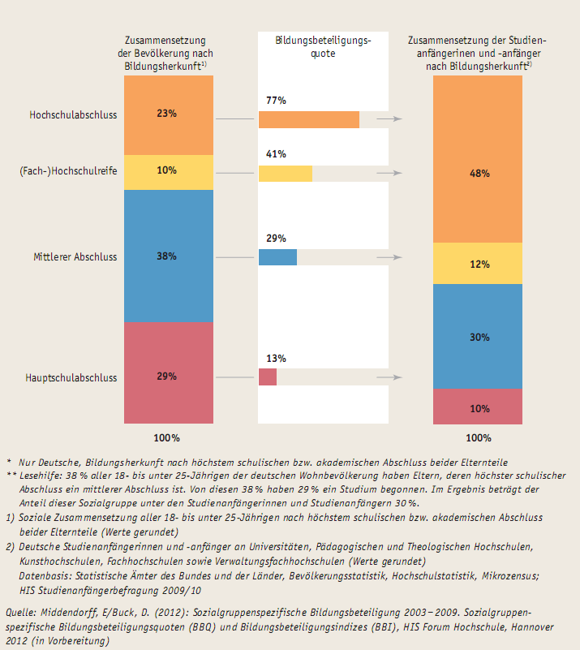
Zurück zum Inhalt
Abb. F1-4A: Bildungsbeteiligung nach Bildungsherkunft* 2009 (in %)**

